FORMATO 13


PETROPERÚ S.A.
INDICADORES FINANCIEROS TRIMESTRALES

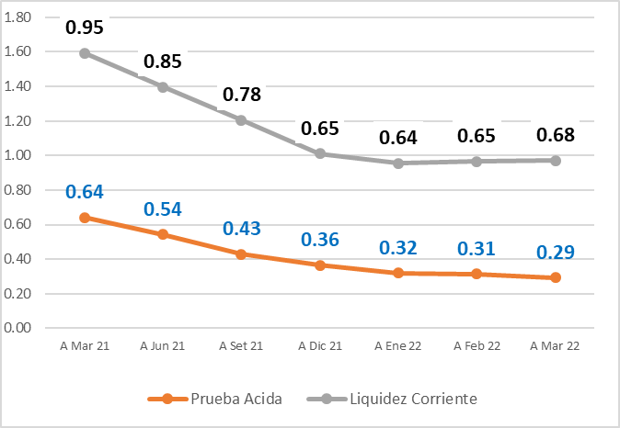
 | CONCEPTO | ÍNDICE | I TRIMESTRE 2022 | I TRIMESTRE 2021

 | ÍNDICES DE LIQUIDEZ
 | Liquidez General | DÓLARES | 0.7 | 1.0
 | Prueba Ácida | DÓLARES | 0.3 | 0.6

 | ÍNDICES DE GESTIÓN
 | Rotación de Activo Total | VECES | 0 | 1
 | Rotación de Existencias | DÍAS | 57 | 55
 | Rotación de Cuentas por Cobrar Comerciales | DÍAS | 16 | 21
 | Rotación de Cuentas por Pagar Comerciales | DÍAS | 70 | 71

 | ÍNDICES DE SOLVENCIA
 | Endeudamiento Patrimonial | DÓLARES | 3.4 | 3.3
 | Endeudamiento Activo Total | DÓLARES | 0.8 | 0.8

 | ÍNDICES DE RENTABILIDAD
 | Rentabilidad de Ventas Netas | % | 7.7% | 4.8%
 | Rentabilidad Neta del Patrimonio | % | 5.2% | 2.3%

 | EBITDA (1) | MM DÓLARES | 106 | 137

EBITDA
RATIOS FINANCIEROS

RATIOS FINANCIEROS | III TRIMESTRE 2021 | III TRIMESTRE 2020 | FÓRMULA | SIGNIFICADO

EBITDA | $ 291.58 | $ 45.37 | Utilidad neta + Imp Renta + Depreciación + Financieros netos + Otros ingresos y gastos + Diferencia de cambio | Beneficios económicos generados por las actividades operativas de la empresa

Margen EBITDA | 10% | 2% | EBITDA | Margen de los beneficios generados respecto a los ingresos totales
 |  |  | Ingresos totales

EBITDA- MARGEN EBITDA %
 | EBITDA | Autonomía | Margen EBITDA
III TRIMESTRE 2021 | $ 291.58 |  | 10%
III TRIMESTRE 2020 | $ 45.37 |  | 2%

Análisis financiero
RATIOS FINANCIEROS

RATIOS FINANCIEROS | III TRIMESTRE 2021 | III TRIMESTRE 2020 | FÓRMULA | SIGNIFICADO

Prueba Ácida | $ 0.43 | $ 0.29 | Activo disponible más realizable | Capacidad para atender las obligaciones de corto plazo con los activos de mayor liquidez.
 |  |  | Activo corriente

Liquidez General | $ 0.78 | $ 0.48 | Activo corriente | Capacidad para hacer frente a las obligaciones de corto plazo basándose en la realización del activo corriente
 |  |  | Pasivo corriente

Endeudamiento Patrimonial | $ 3.66 | $ 2.91 | Pasivo total | Nivel de endeudamiento que tiene la empresa respecto a su patrimonio neto.
 |  |  | Patrimonio

Endeudamiento Activo Total | $ 0.79 | $ 0.74 | Pasivo total | Mide los recursos de la empresa que son financiados por terceros (deuda).
 |  |  | Activo total

INDICES DE LIQUIDEZ
 | Prueba Ácida | Liquidez General | Autonomía
III TRIMESTRE 2021 | $ 0.43 | $ 0.78
III TRIMESTRE 2020 | $ 0.29 | $ 0.48
INDICES DE SOLVENCIA

Análisis de Gestión
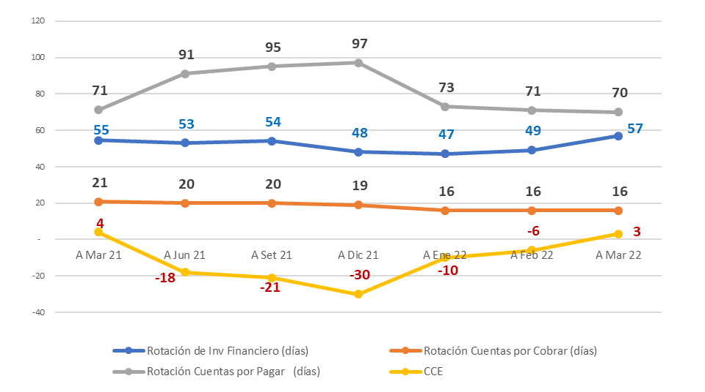
RATIOS FINANCIEROS

RATIOS DE GESTIÓN | I TRIMESTRE 2022 | I TRIMESTRE 2021 | Fórmula | Significado

Rotación de activo total | 0.15 | 0.5 | Ventas netas | Relación entre las ventas generadas respecto a la inversión realizada
 |  |  | Activo total

Rotación de existencias | 57 | 55 | N° dias periodo | Días promedio en que las existencias permanecen en el inventario hasta su venta
 |  |  | (Costo de ventas / Inventario promedio)

Rotación de cuentas por cobrar comerciales | 16 | 21 | N° dias periodo | Días promedio en que las cuentas por cobrar se convierten en efectivo
 |  |  | (Ventas / Ctas por cobrar promedio)

Rotación de cuentas por pagar comerciales | 70 | 71 | N° dias periodo | Días promedio en que las cuentas por pagar generan salida de efectivo
 |  |  | (Compras / Ctas por pagar promedio)

indice de gestión

Análisis de Rentabilidad
RATIOS FINANCIEROS
RATIOS RENTABILIDAD | I TRIMESTRE 2022 | I TRIMESTRE 2021 | Fórmula | Significado

Rentabilidad de ventas netas | 7.7% | 4.8% | Utilidad neta | Rentabilidad generada por las ventas realizadas
 |  |  | Ventas netas

ROE | 5.2% | 2.3% | Utilidad neta | Rendimiento obtenido a favor de los accionistas
 |  |  | Patrimonio

ROA | 0.7% | 1.5% | Utilidad operativa | Rendimiento operativo sobre la inversión
 |  |  | Activo total

indices de rentabilidad

